상품제안서
한경희 플라즈마 BLDC 헤어 드라이기 | 상품코드: S43166

 |  |  |  |  |  |  | 02-713-8555 | www.synergygift.co.kr
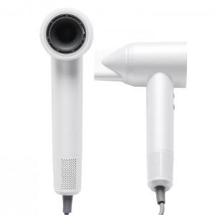

【상세/제작정보】

【인쇄/포장옵션】 | 레이저 / 포장지포장

【공급단가】 | 수량 | 10~ | 50~ | 100~ | 300~ | 500~
*VAT별도 | 단가 | 60,840원 | 57,560원 | 54,750원 | 53,350원 | 52,410원

【상품 URL】 | https://www.synergygift.co.kr:443/src/goods_detail.php?gdno=43166

